Sheet1
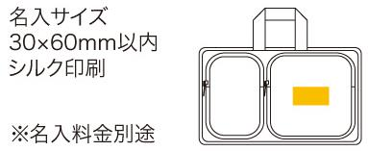
提 案 書

エマージェンシーショルダーバッグ MS-100 |  | 参考上代 | ¥10,000 | 販売価格
 |  | （税別） |  | （税別）
【JAN】 | 4562121888920
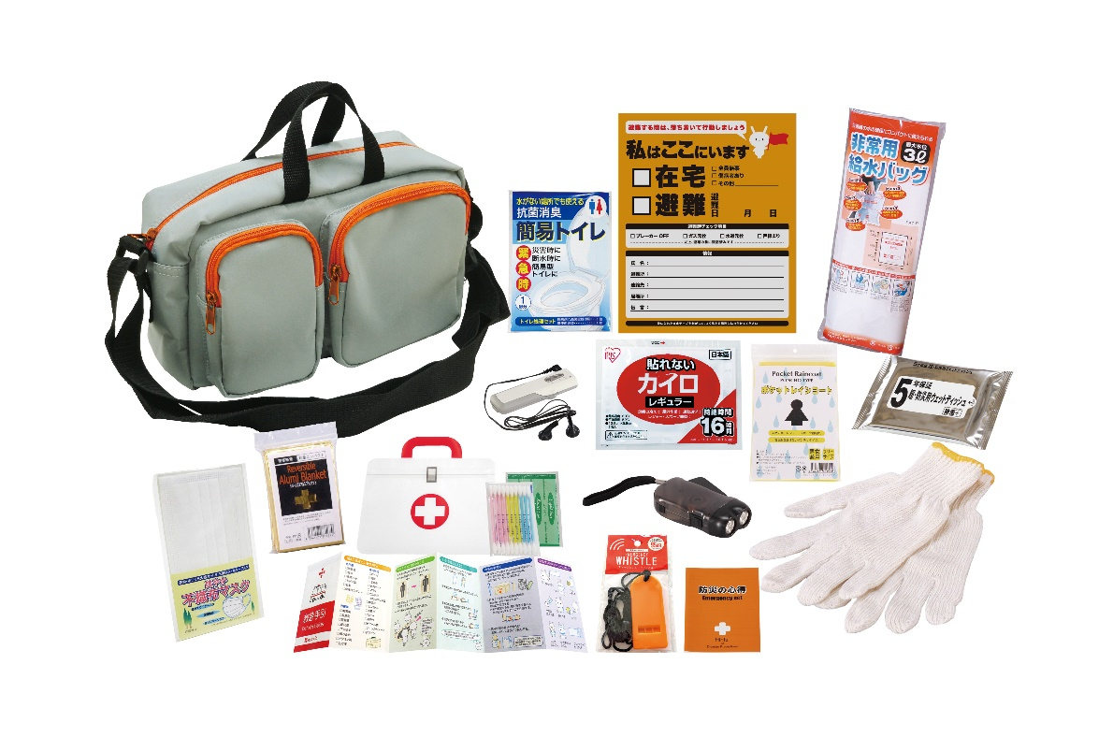
 |  |  | 【商品番号】 MS100-60 【本体サイズ】 収納ショルダーバッグ：270×130×175㎜ 【パッケージサイズ】 315×160×170㎜・1,320g 【個装形態】 化粧箱入 【入数】 12 【セット内容】 収納ショルダーバッグ・防災の心得・IDホイッスル&カラビナリング・カイロ・レインコート・携帯用トイレ1P・抗菌消臭簡易トイレ1P・トイレポンチョ・ダイナモ多機能ライト・軍手・アルミブランケット・マスク・ウェットティッシュ・洗濯ロープ&ピンチ・ネックピロー・アイマスク・耳栓・8徳ナイフ・ソーイングセット・水に流せるペーパー・救急6点セット・45Lゴミ袋3P 【商品説明】 防災士とコラボレートして選ばれた内容のエマージェンシーバッグ。 【備考】 ※セット商品の色柄は写真と異なる場合があります。 【生産国】 中国・日本・タイ

